Control de Cambios
 |  | Tipo documento | Nombre
 |  | Formato | Control de cambios de desarrollo

Folio o Número: | 00002
Fecha de la solicitud: | 2023-09-14
Ambiente: | Producción
Prioridad: | Media
Tipo de Cambio | Mejora
Ruta del cambio: | Participaciones Federales

Datos de solicitante
Área solicitante: | CPH - Coordinación de Planeación Hacendaria
Nombre del Solicitante: | César Gabriel Rivera Cantú
Descripción de cambio solicitado
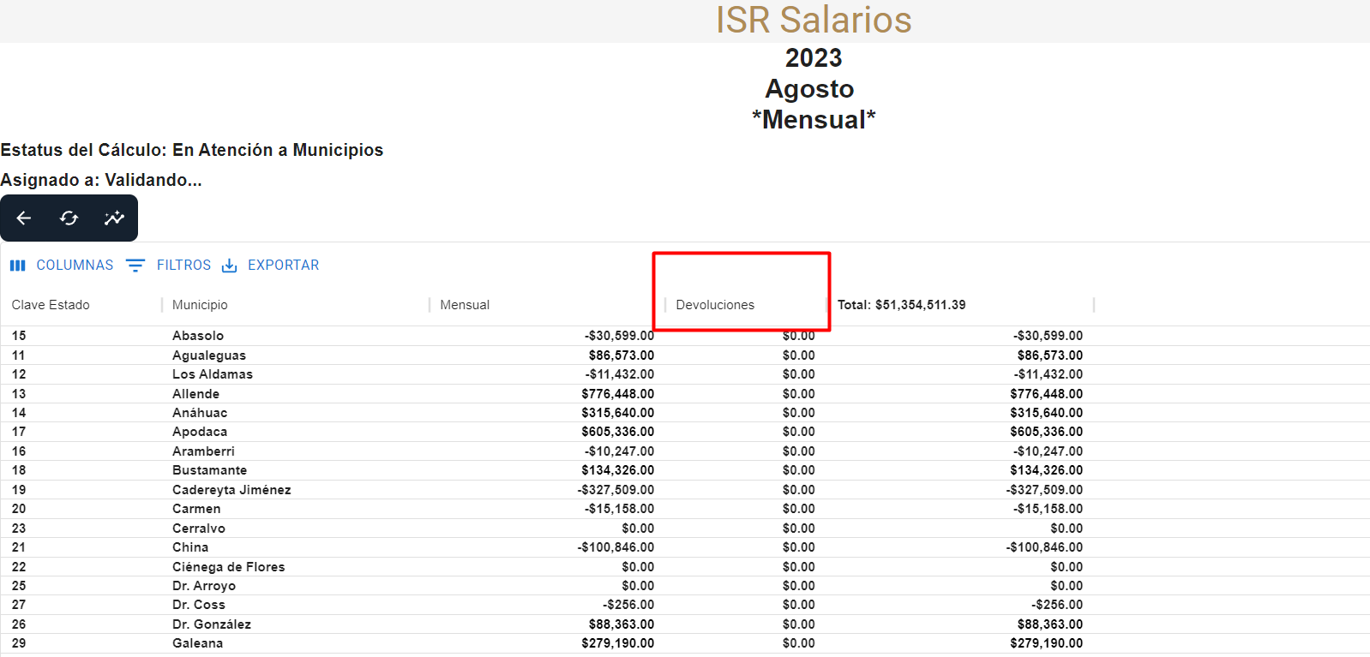 Se necesita cambiar el titulo de Columna de Ajuste estatal por Devoluciones , ya que por ley lo que se hace son devoluciones no ajustes estatales

Impacto
Elemento Afectado | Cambios realizados
ISR SALARIOS | GRID Ajuste en Titulo

Historial
Fecha: | 14-Sep-23
Ambiente: | Producción
Nombre de quien realiza el cambio: | Ing. Adolfo Angel García Martínez
Nombre de quien revisa la aplicación del cambio: | Oswaldo Calzada Alba

Elaboró |  | Revisó |  | Autorizó

